Hoja1

NIT. 900,645,501-1
TEL 467 4072
Salida de Bodega.
Proyecto: Ermitaño. Supervisor: Anthony Gonzalez .
Departamento: Arte . Responsable: Myriam Caballero.
Encargado: Laura Ortiz. Fecha: Sab. 17/Octubre/2020
No. | IMAGEN | DESCRIPCION | ESTADO | # | VALOR | Anotaciones | Columna1
31 | 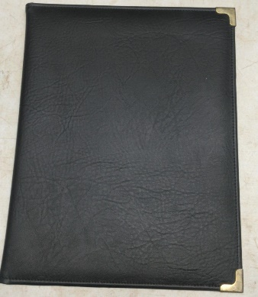 | Folder | Perfecto | 1 |  | NO LLEGÓ | ✘
295 | 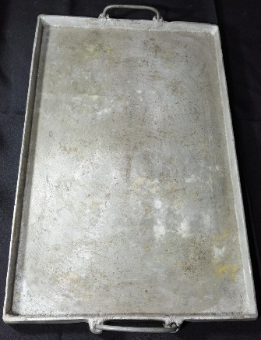 | Bandeja de metal | Perfecto | 1 |  | NO LLEGÓ | ✘
319 | 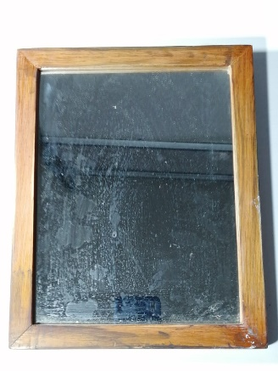 | Espejo | Perfecto | 1 |  | NO LLEGÓ | ✘
108 |  | Abanico de mimbre |  Perfecto | 1 |  | QUEMADA EN MAL ESTADO | ✘
321 | 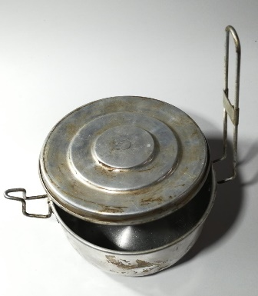 | Olla portatil | 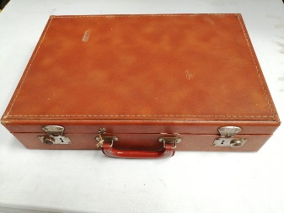 Perfecto | 1 |  | EN MAL ESTADO/ INCOMPLETA | Se hizo el cambio por maletín de Epoca.
336 | 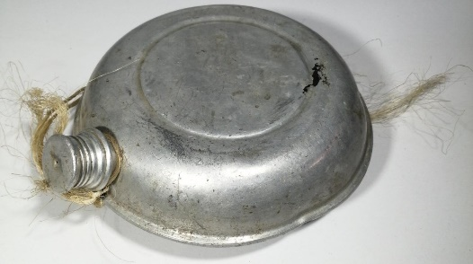 | Cantinplora | 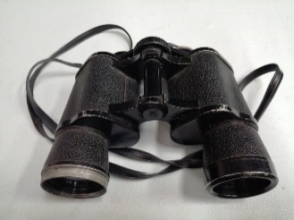 Bueno | 1 |  | NO LLEGÓ. | Se hizo el cambio por binoculares.
379 | 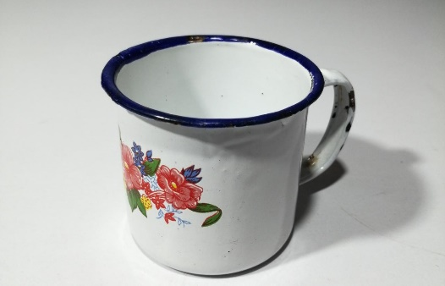 | Taza de peltre | Perfecto | 1 |  | Pendiente de entrega | ✘
402 | 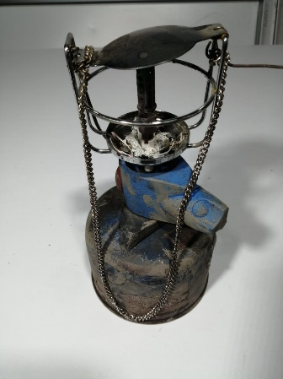 | Lampara de gas | Regular | 1 |  | Pendiente de entrega | ✘

